Repuesta Multiple
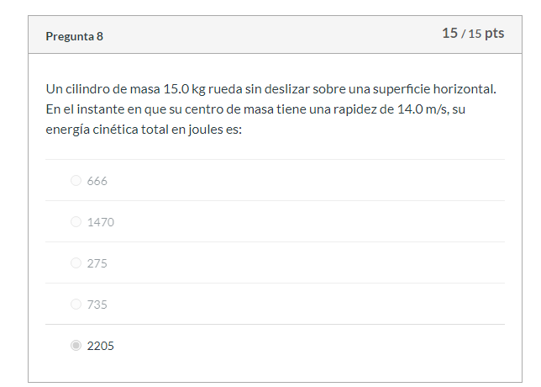
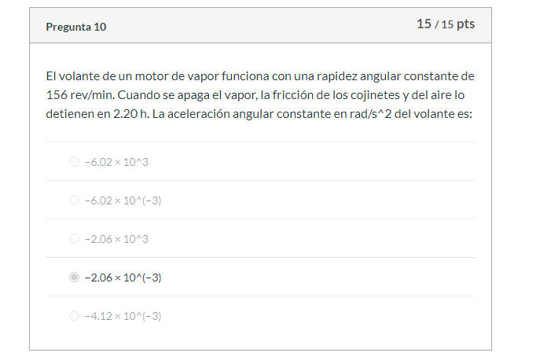
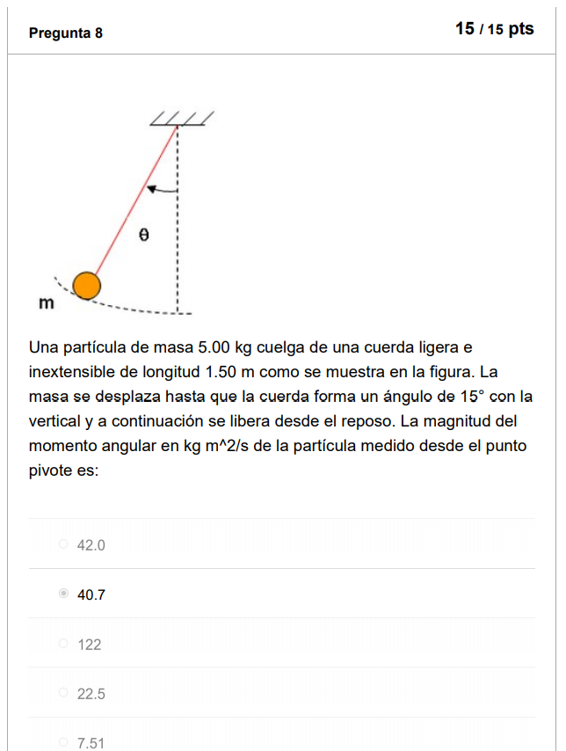

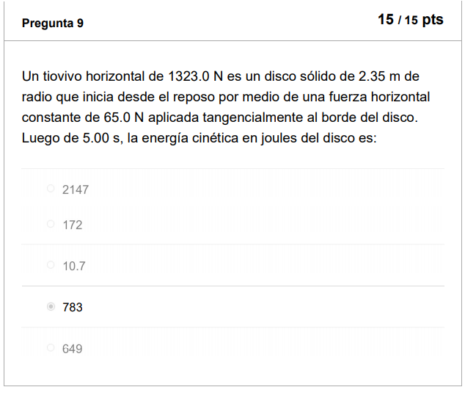
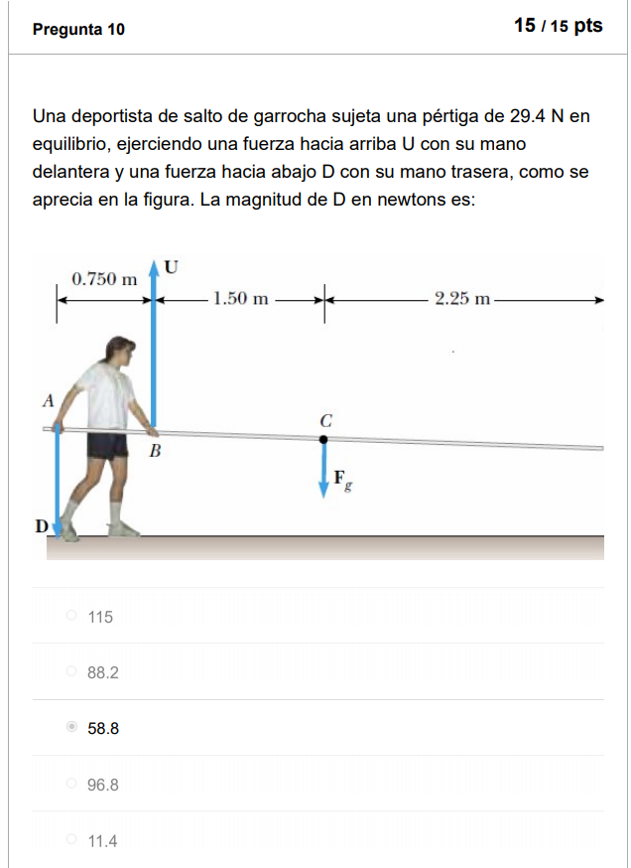

Repuesta Multiple2
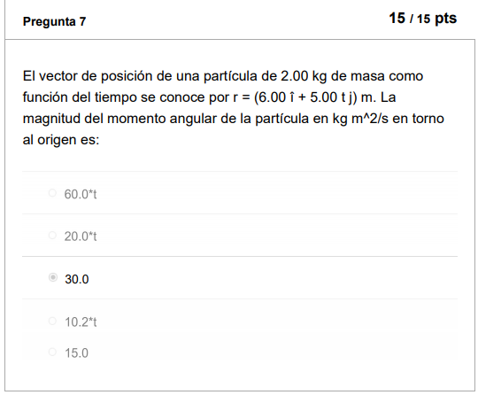
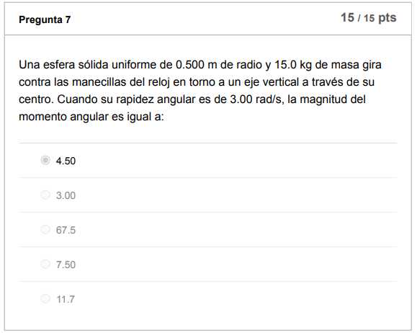
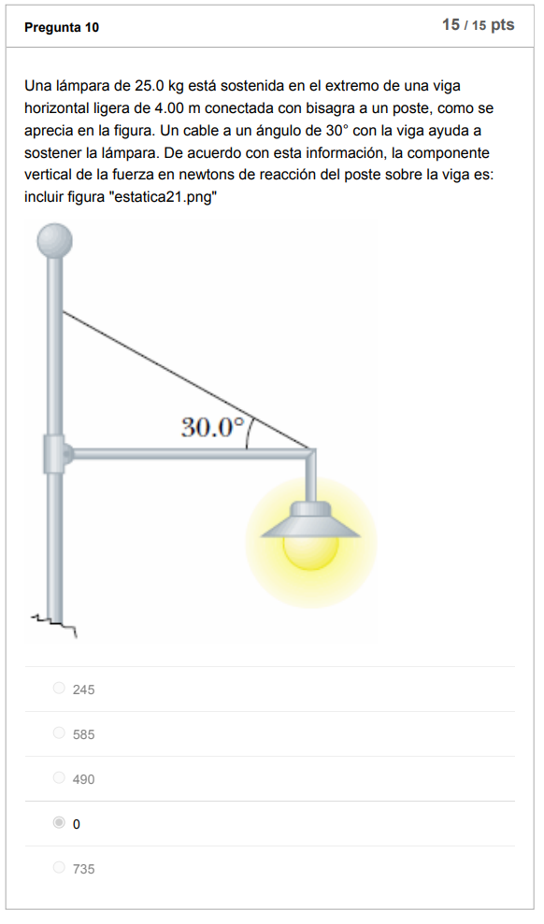

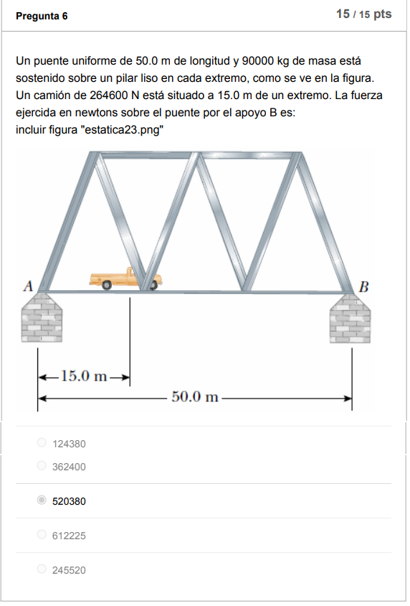
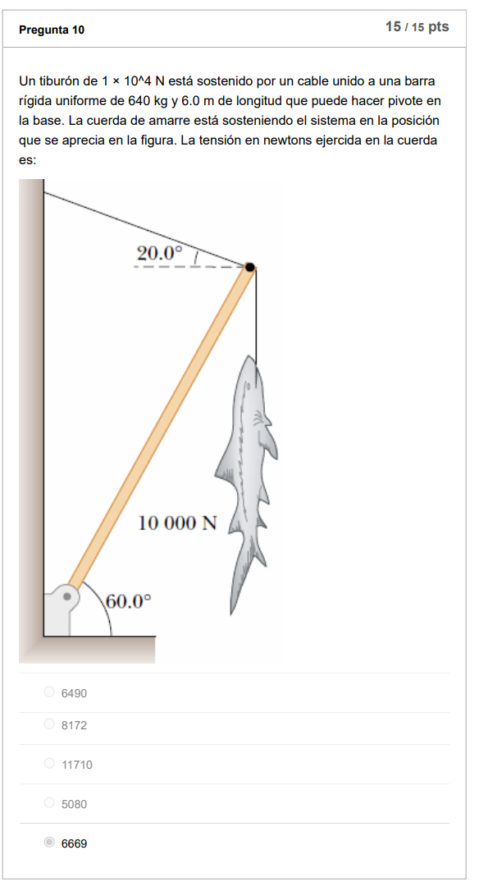

Un carrusel de jardín
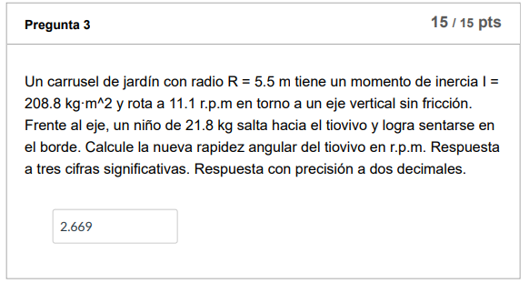
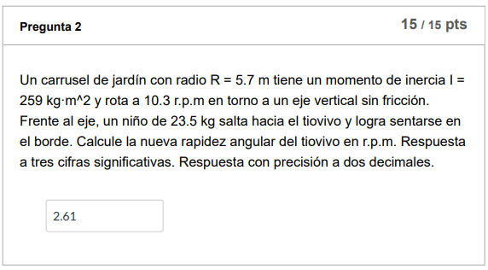
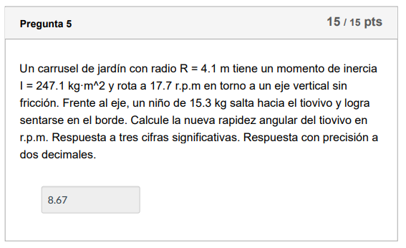
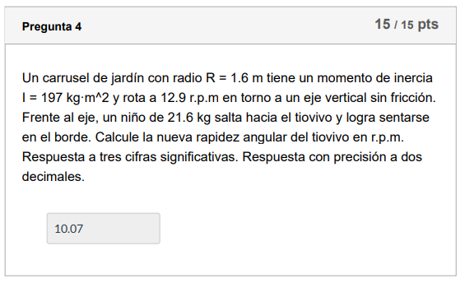
Radio carrusel | 3.6 | m
momento de inercia | 138 | kg·m^2
rota a | 19.5 | r.p.m
un niño de | 29.3 | kg

RESPUESTA | 5.20

Una rueda
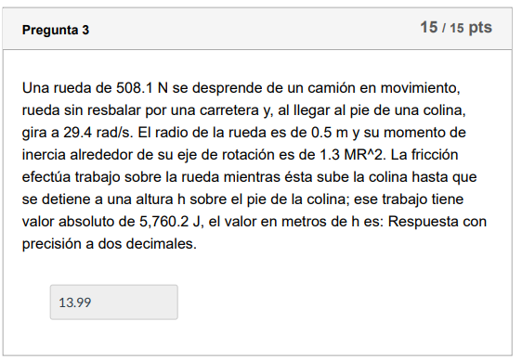
Una rueda de | 690.8 | N
gira a | 29 | rad/s
radio de la rueda | 0.6 | m
momento de inercia | 1.4 | MR2
valor absoluto | 4849 | J
gravedad | 9.81
m | 70.42
Ec | 25583.68

RESPUESTA | 30.02

Un bloque de madera de
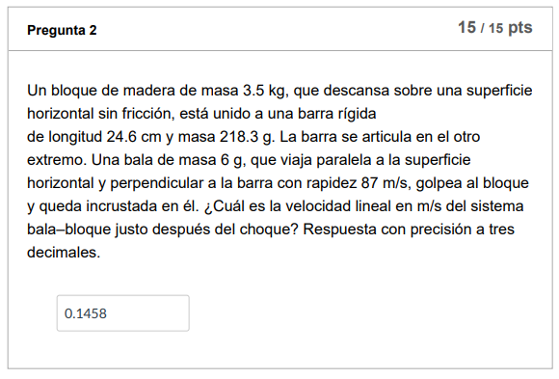
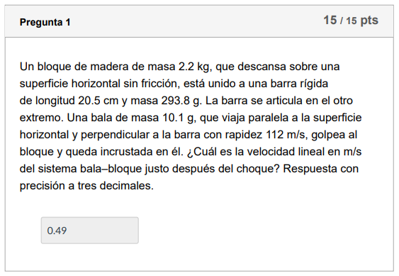
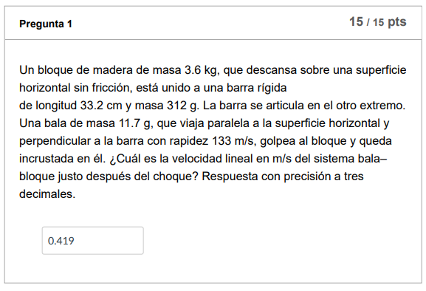
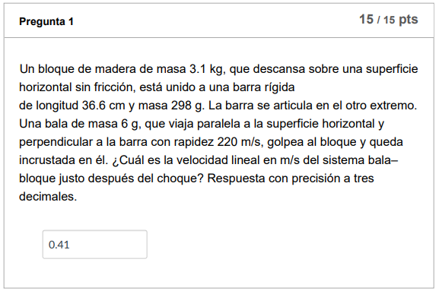
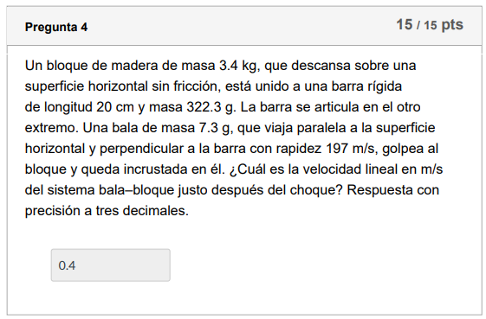
masa | 1.2 | kg | CONVERSOR
barra rígida de longitud | 30.2 | cm | 0.302 | m
masa | 221.8 | g | 0.2218 | kg
Una bala de masa | 13.6 | g | 0.0136 | kg
rapidez | 226 | m/s

RESPUESTA | 2.387 | m/s

La viga horizontal
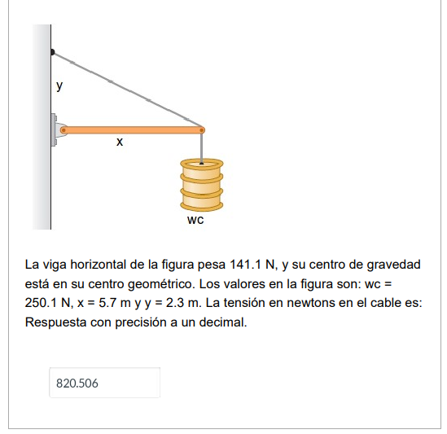
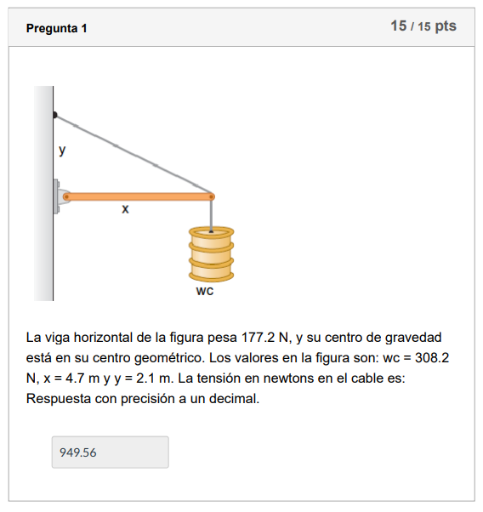
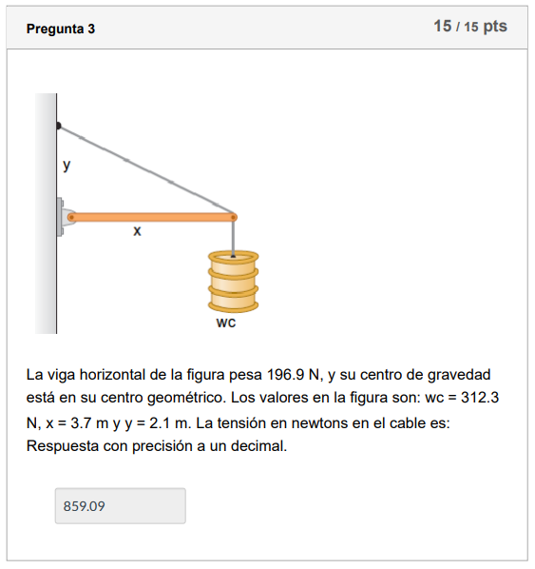
La viga horizontal pesa | 141.1 | N
wc | 250.1 | N
x | 5.7 | m
y | 2.3 | m
ANGULO | 21.975

RESPUESTA | 820.51

para el sistema
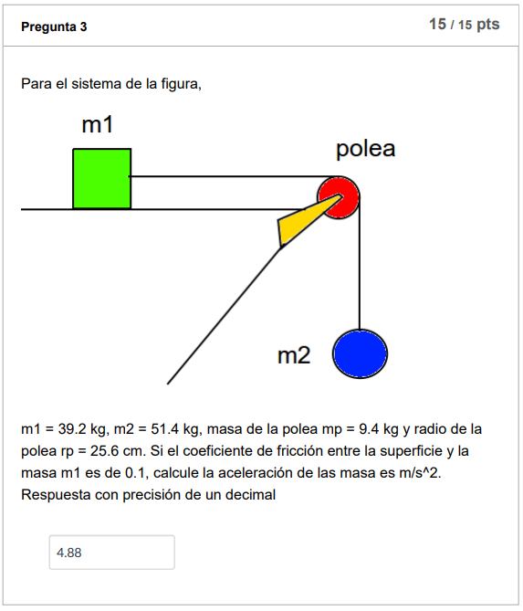
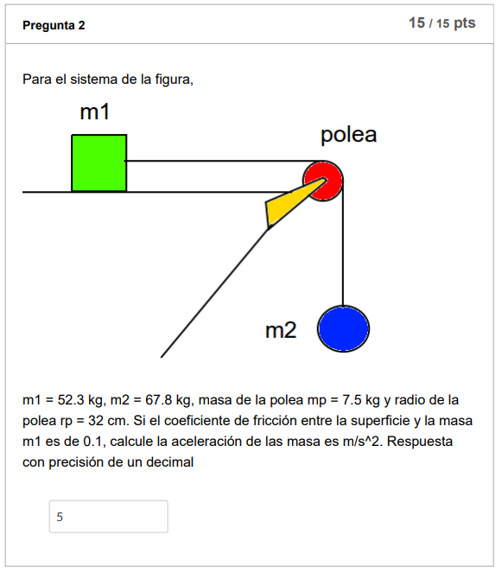
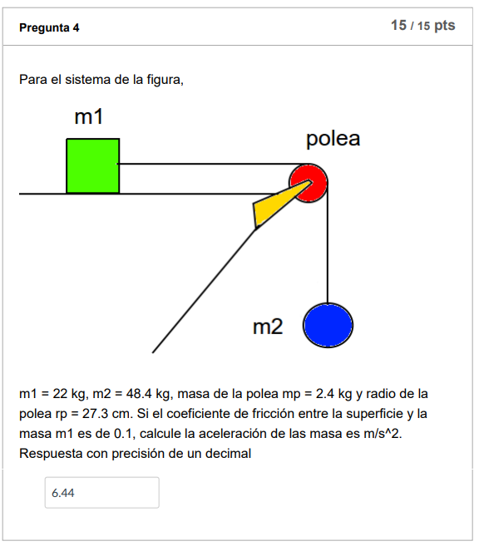
m1 | 40.6 | kg | p1 | 398.286
m2 | 54.1 | kg | p2 | 530.721
masa de la polea | 7.9 | kg | N1 | 398.286
Radio de la polea | 30.7 | cm | Fr1 | 39.8286
la masa m1 | 0.1
gravedad | 9.81 | m/s^2

RESPUESTA | 5.184

Un proyectil de masa
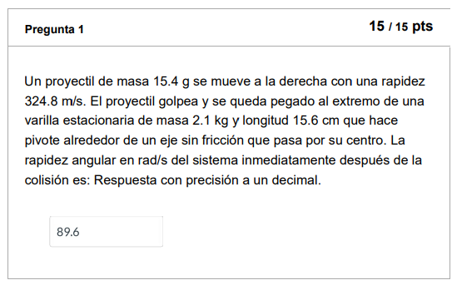
Un proyectil de masa | 24.1 | g | 0.02 | Kg
una rapidez | 320.6 | m/s
varilla estacionaria de masa | 3.2 | Kg
longitud | 35.3 | cm | 0.35 | m

RESPUESTA | 40.1

Desde la parte más alta
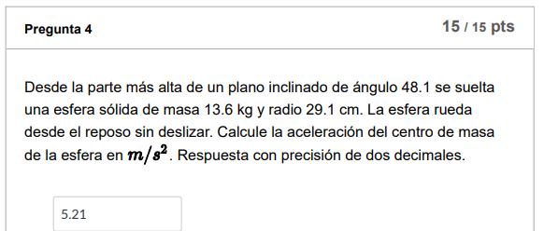
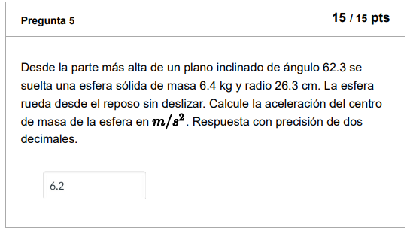
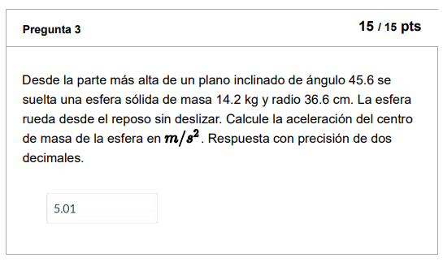
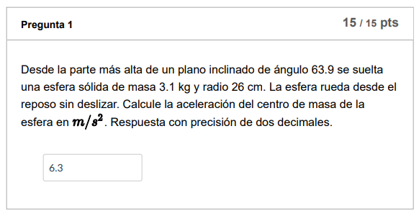
ángulo | 52.4
masa | 11.7 | kg
radio | 37.2 | cm
Gravedad | 9.81

RESPUESTA | 5.55

Un cilindro con momento
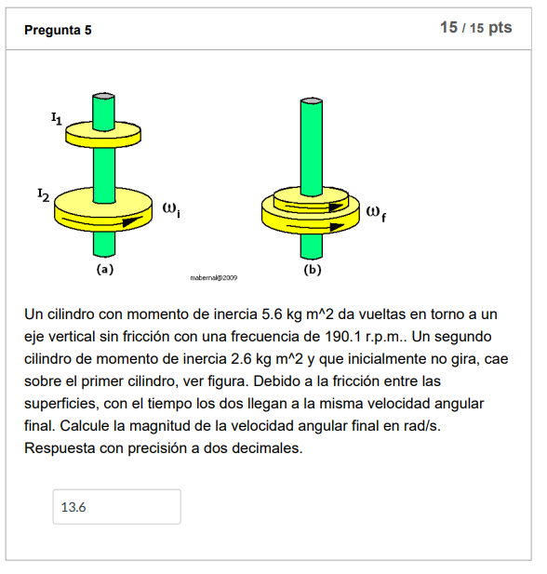
momento de inercia | 4.4 | kgm^2
con una frecuencia de | 95.7 | rpm | 10.0217 | 7
momento de inercia Cilindro 2 | 2.6 | kgm^2

RESPUESTA | 6.30 | rad/seg

Para el sistema 2
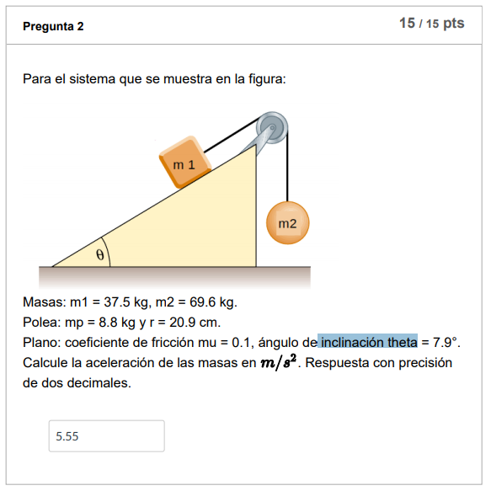
Masas: m1 | 36.5 | kg | 37.5
m2 | 46.8 | kg | 69.6
Polea: mp | 12.4 |  | 8.8
radio | 33.6 |  | 20.9
coeficiente de fricción | 0.2 |  | 0.1
inclinación theta | 10.6 |  | 8.5
gravedad | 9.81 |  | 9.81

P1x | 65.87
N1=P1y | 351.95
P2 | 459.11
Fr1 | 70.39

a= | 322.85
 | 83.3

RESPUESTA | 3.876

